상품제안서
벤자민 실버머그 12oz | 상품코드: S38118

 |  |  |  |  |  |  | 02-713-8555 | www.synergygift.co.kr
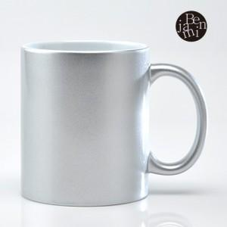

【상세/제작정보】 | <span style="font-size: 14pt;">※ 배송비 1박스 45개 포장, 박스당 4,000원 부가세별도 발생</span><br>

【인쇄/포장옵션】 | 실크 / 1p무지케이스

【공급단가】 | 수량 | 100~ | 300~ | 500~ | 1,000~ | 3,000~
*VAT별도 | 단가 | 2,020원 | 1,950원 | 1,870원 | 1,800원 | 1,750원

【상품 URL】 | https://www.synergygift.co.kr:443/src/goods_detail.php?gdno=38118

